5-基础配置和组网（服务器）
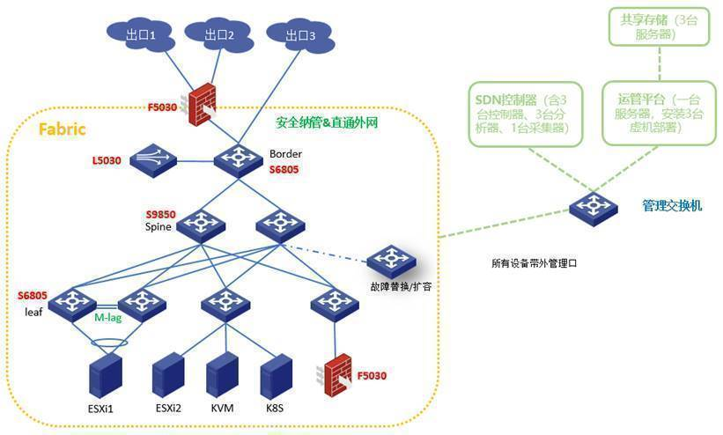
部件信息 | 厂家 | 型号 | 大小 | 频率 | 速率 | 数量 | HDM截图 | 固件版本 | 驱动版本 | 备注
CPU |  |  |  |  |  |  |  |  |  | 不涉及的部分直接留空
GPU
内存
内存插法 | 可用截图描述
阵列卡 |  |  |  |  |  |  | 测试RAID配置
阵列级别 | 可用截图描述
HDD
SSD
nvme
网卡
GPU
FC-HBA
电源
HDM版本 | 可用截图描述
BIOS版本 | 可用截图描述
CPLD版本 | 可用截图描述
SDS日志 | 下载SDS日志后，以附件形式插入
整机状态 | 可用截图描述
 | 整机 | 种类 | 信息 | 示例 |  | 备注
 | 产品名 | 服务器型号 |  | H3C UniServer R4300 G5
操作系统版本
内核版本
操作系统安装方式（图形、CLI、特殊注意事项）
其他

测试组网图

7-xxx项目售前测试日报202X年X月XX日
恒丰银行25年入围测试-广域网SRv6测试日报-2025年4月15日
一、测试问题及风险 |  |  |  |  |  |  |  | 风险级别 | 高风险 | 高风险：包含但不限于测试面临失败、结果导致项目丢标、方案与实际测试匹配度低、临时突发新增测试项或测试方案改变、功能及性能结果不满足预测试结果导致技术得分减少、现网测试运行风险、问题升级反馈后超过48h无解决方案或研发投入无任何阶段性进展、测试转销售（测试环境转现网）
序号 | 风险级别 | 风险概述 | 解决方案 | 责任人 | 需求资源 | 风险描述 | 影响说明 |  | 中风险 | 中风险：包含但不限于测试时间不充分、部分功能及性能不满足技术得分减少、测试内容新增或变更、软件版本发布时间不足、部分功能演示效果差客户感受差、升级反馈后超过24h无解决方案或研发投入无任何阶段性进展、客户配合度低、个人测试能力不足、未按测试规范运行临时求助风险
 |  |  |  |  |  |  |  |  | 低风险 | 低风险：包含但不限于测试物料不齐全、客观原因导致现场测试效率低、部分功能及性能无法满足（预测试已同步市场接受）
二、测试地点 |  |  |  |  |  |  |  |  | 测试时间不充足 | “风险描述”包含该项风险的评分标准、友商测试情况、我司已做操作及现阶段现象、会议结论与下一步计划等等。
杭州基地 |  |  |  |  |  |  |  |  | 方案不匹配 | “影响说明”如该风险无法释放，会带来技术得分减少3分、商务成本增加、测试面临失败、影响客户现网环境、我司品牌形象造成影响。
三、测试人员 |  |  |  |  |  |  |  |  | 测试物料不齐全 | “解决方案”包含我们或研发对该问题的处理思路及处理进展，要明确每条风险的解决方案责任人，这里不单单是我们也包含研发责任人。
姓名 |  | 项目角色 |  | 部门 |  | 支持情况 |  |  | 性能结果低带来商务风险
陈汉卿 |  | 测试实施人 |  | 售前测试支持部 |  | 现场支持 |  |  | 现网测试运行风险
裘锦晶 |  | 测试组网环境搭建 |  | 核心高端路由器产品开发部测试部 |  | 现场支持 |  |  | 客户配合度低
李志安 |  | 测试组网环境搭建 |  | 智维软件平台测试部 |  | 现场支持
四、现场环境及拓扑
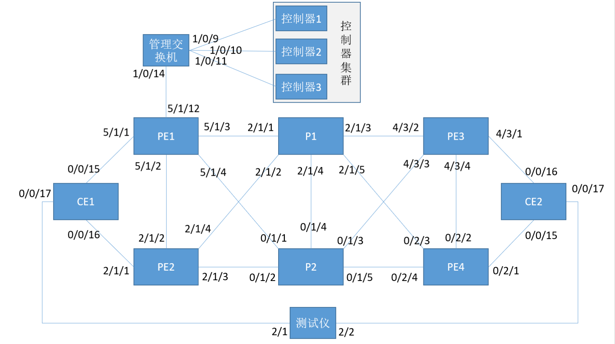
五、测试进展
1、今日测试进展 a) 完成物理设备和服务器设备的上电操作，并完成服务器管理网打通、RAID创建等
2、整体计划与进展

测试内容 | 总用例数 | 已完成用例 | 测试进度 | 备注
基础环境搭建 | 1 | 1 | 100%
AD-WAN承载 | 25 | 0 | 0%
六、明日测试计划
1、明日完成AD-WAN控制器组件安装、设备纳管上线、SRv6 EVPN、SRv6 Policy部署等配置

